A17_20230218
NO | Ngày sản xuất | Ca sản xuất | Tổng số sản xuất | Tổng số phế phẩm | Hạng mục phế phẩm bắt nhầm | Số lượng bắt nhầm | Số lượng bắt đúng | Tỉ lệ bắt nhầm (số lượng bắt nhầm / số lượng sản xuất) | Hình ảnh đại diện | Nội dung đối ứng
1 | 2023-04-12 | HD | 12050 | 1107 | Cam1-Cuộn cảm | 0 | 19 | 0.00%
 |  |  |  |  | Cam1-Cacbon Tay chổi | 3 | 59 | 0.02% | 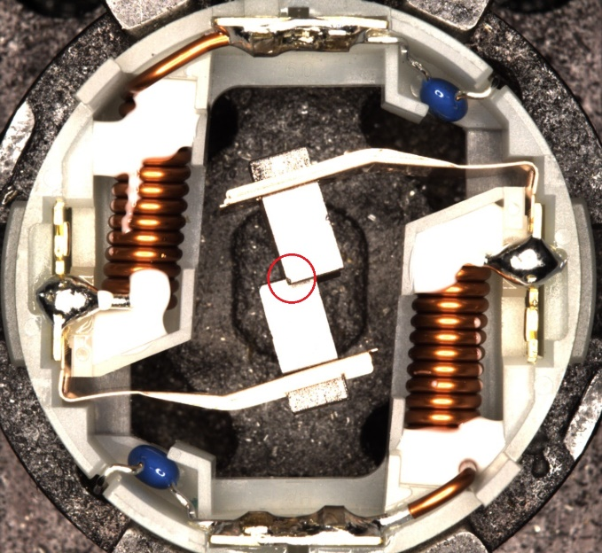
 |  |  |  |  | Cam1-Hàn phía chổi | 1 | 94 | 0.01% | 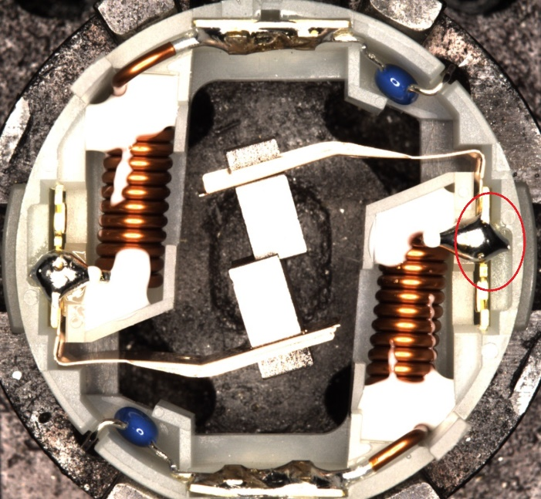
 |  |  |  |  | Cam1-Hàn phía chấu điện | 0 | 44 | 0.00%

 |  |  |  |  | Cam1-Đế vỏ nhỏ | 0 | 5 | 0.00%
 |  |  |  |  | Cam1-Bụi chì | 160 | 722 | 1.33% | 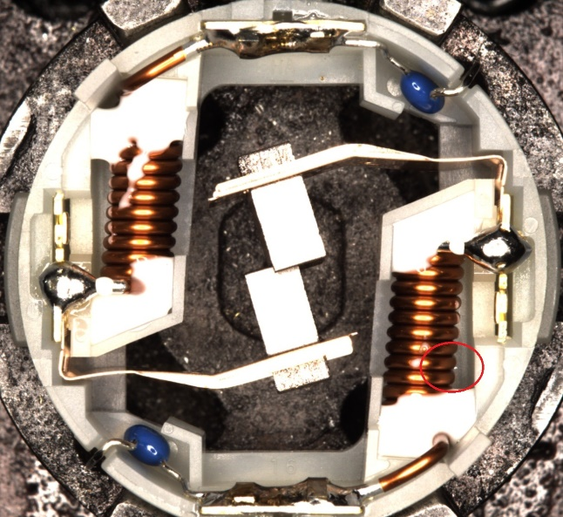
 | Tổng cam1 |  |  |  |  | 164 | 943 | 1.36%
2 | 2023-04-12 | HD | 12050 | 550 | Cam2 -Hàn phía chấu | 0 | 235 | 0.00%
 |  |  |  |  | Cam2-Đế vỏ nhỏ | 1 | 12 | 0.01% | 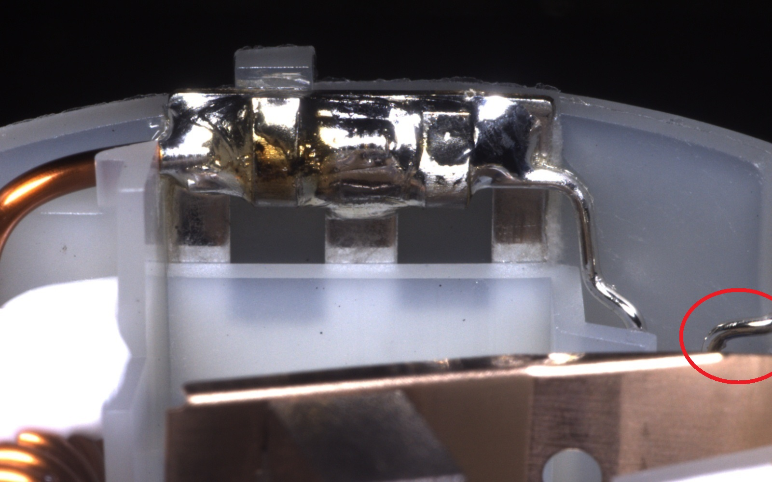
 |  |  |  |  | Cam2-Bụi chì | 50 | 252 | 0.41% | 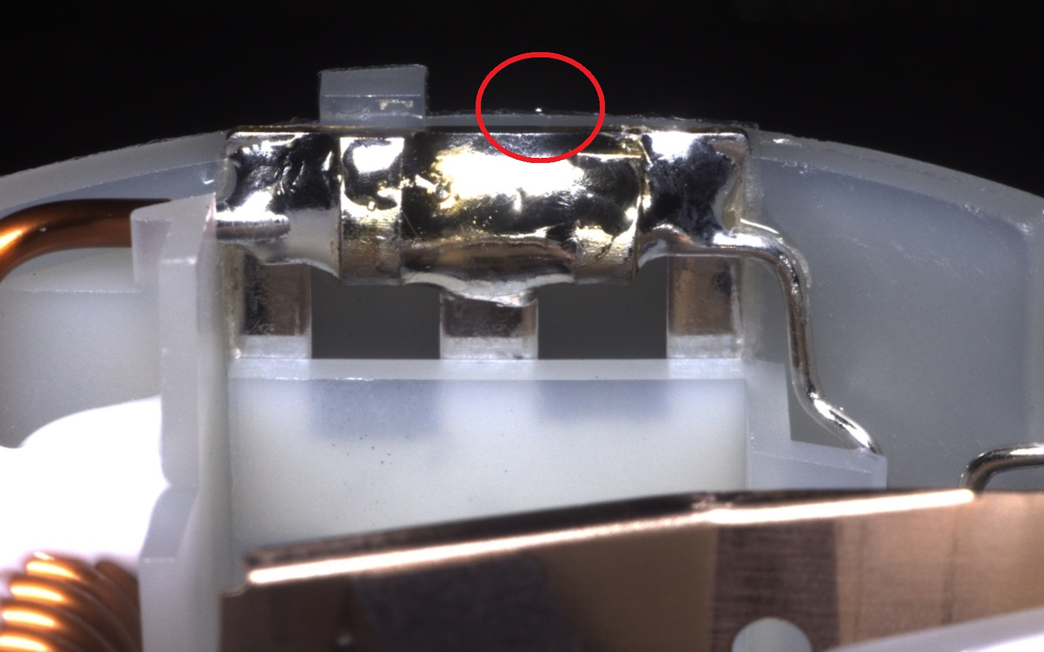
 | Tổng cam2 |  |  |  |  | 51 | 499 | 0.42%
3 | 2023-04-12 | HD | 12050 | 810 | Cam3 -Hàn phía chổi | 4 | 91 | 0.03% | 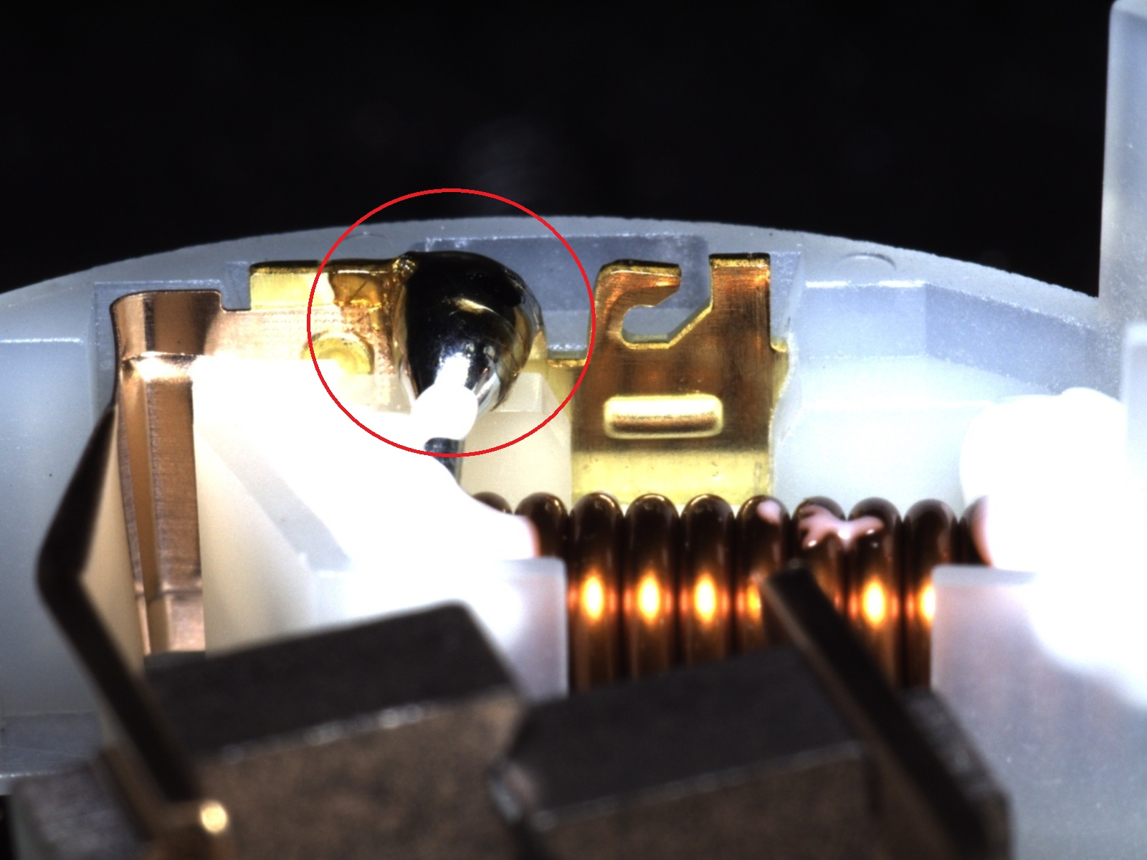
 |  |  |  |  | Cam3 - Cacbon Tay chổi | 2 | 0 |  | 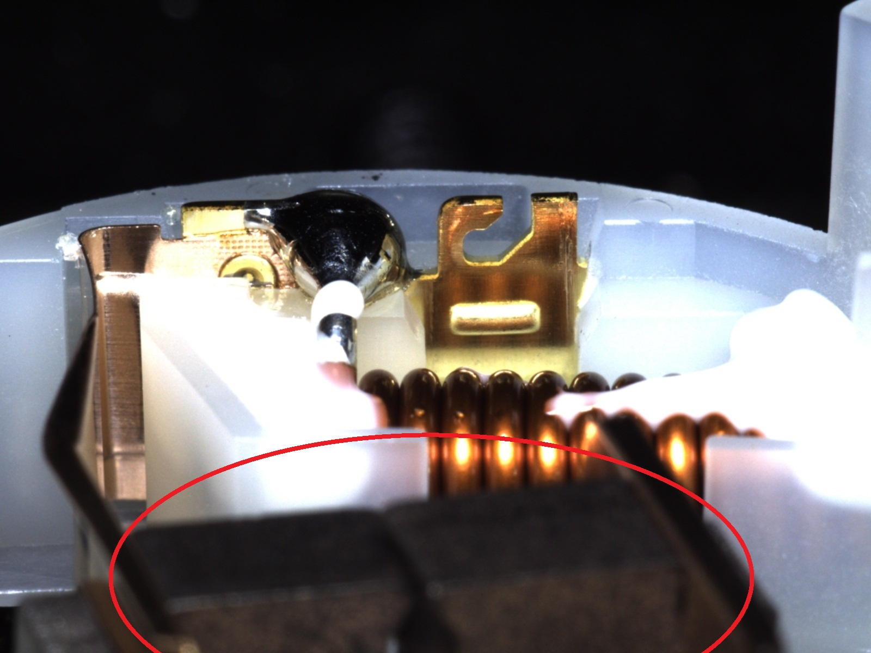
 |  |  |  |  | Cam3 - Đế vỏ nhỏ | 4 | 68 | 0.03% | 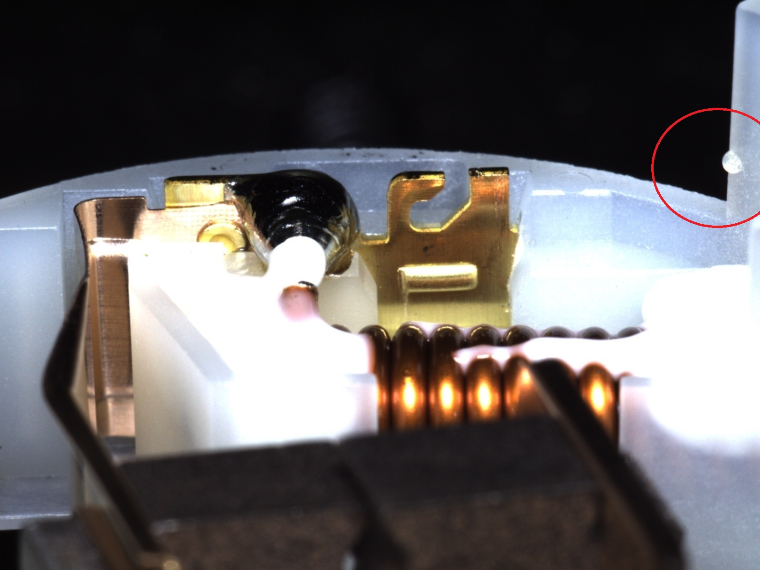
 |  |  |  |  | Cam3 - Cuộn cảm | 0 | 5
 |  |  |  |  | Cam3 - Bụi chì | 110 | 526 | 0.91% | 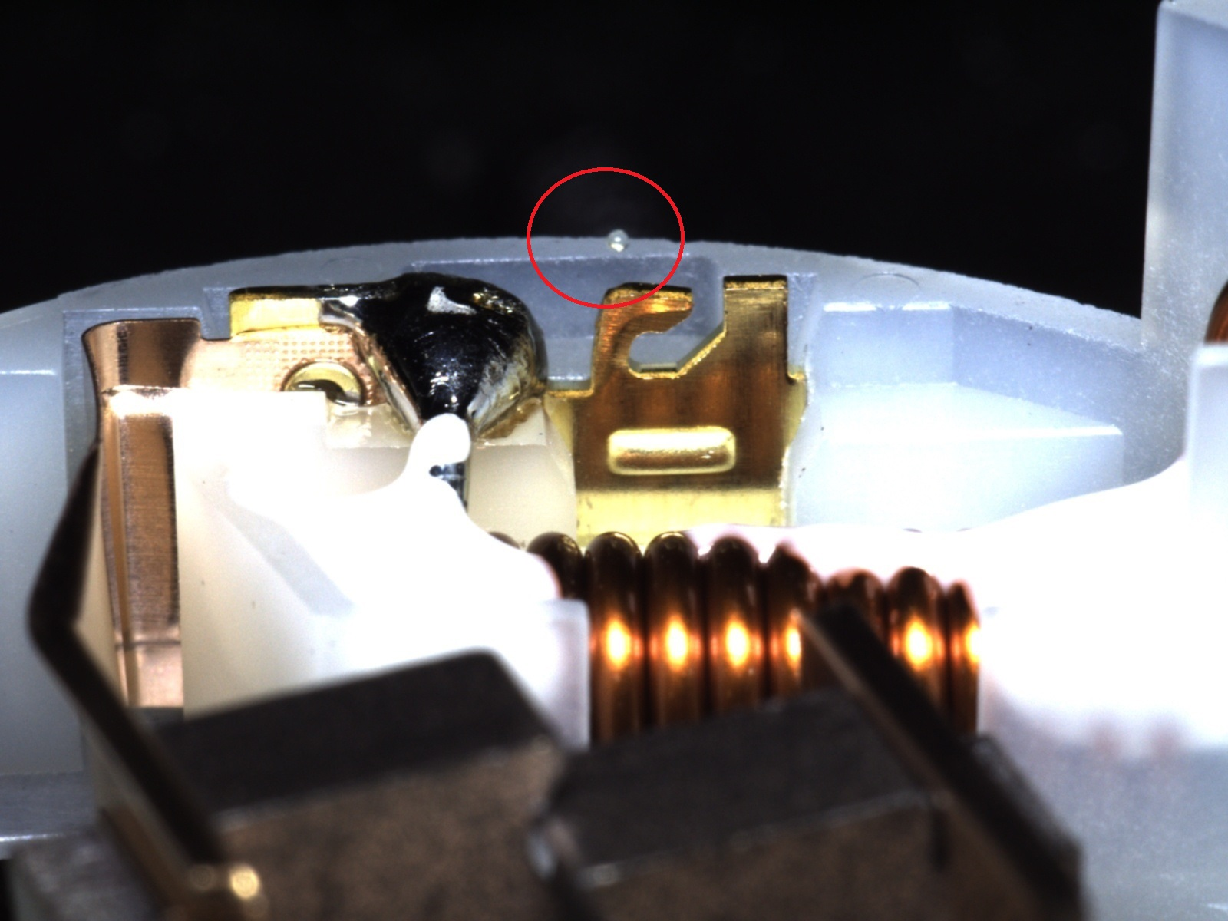
 | Tổng cam3 |  |  |  |  | 120 | 690 | 1.00%
4 | 2023-04-12 | HD | 12050 | 280 | Cam4 - Cacbon Tay chổi | 5 | 37 | 0.04% | 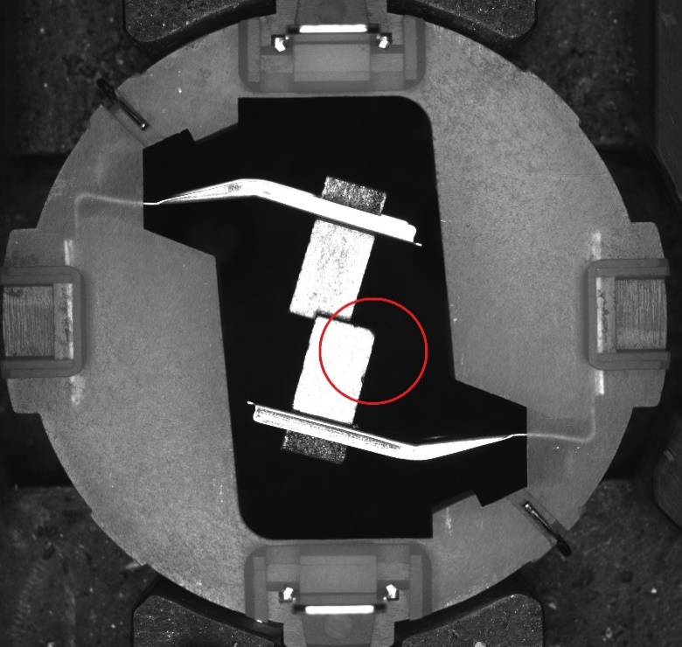
 |  |  |  |  | Cam4 - Đế vỏ nhỏ | 14 | 86 | 0.12% | 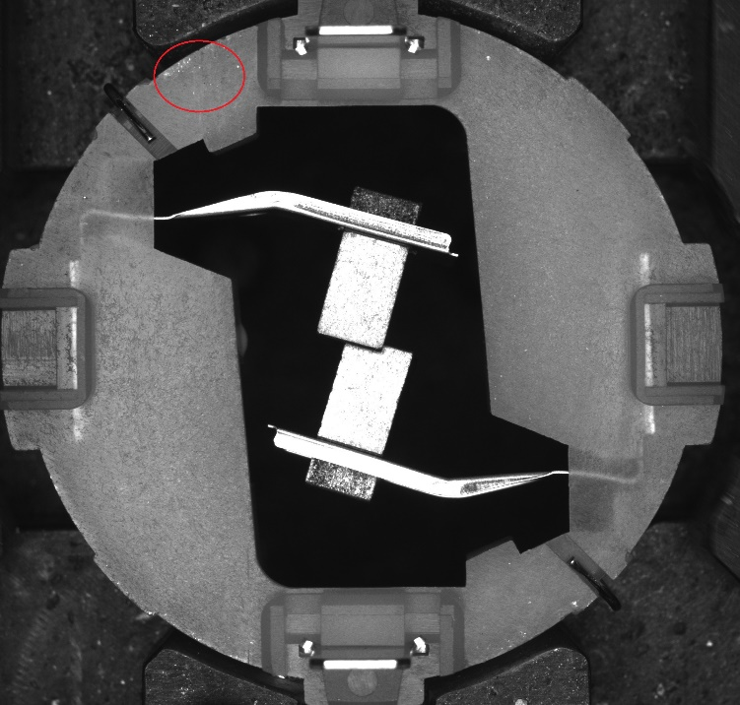
 |  |  |  |  | Cam4 -Tụ điện, cong chấu | 18 | 120 | 0.15% | 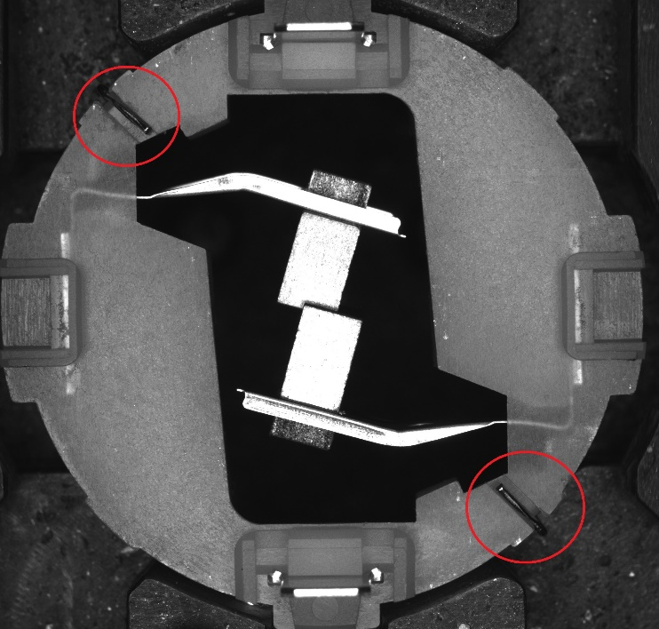
 | Tổng cam4 |  |  |  |  | 37 | 243 | 0.31%
 | TỔNG |  | 12050 | 2747(ảnh) |  | 372 | 2375 | 3.09%
 | LƯU ĐỘNG ĐẦU KÌ |  | 12050 | 1609 |  | 551 |  | 4.57%

 | PP nhầm(LDDK) | PP nhầm(ảnh) | PP đúng(LDDK) | PP đúng(ảnh)
Cuộn cảm | 4 | 0 | 18 | 24
Cacbon Tay chổi | 16 | 8 | 65 | 96
Hàn phía chổi | 15 | 5 | 98 | 185
Hàn phía chấu | 25 | 0 | 162 | 279
Đế vỏ nhỏ | 29 | 19 | 89 | 171
Tụ điện | 22 | 0 | 71 | 119
Cong chấu điện | 1 | 1 | 1 | 1
Bụi chì | 418 | 320 | 1017 | 1500
Khác | 21 | 19 | 78
Tổng | 551 | 372 | 1599 | 2375
 |  | RAY |  | PP nhầm(LDDK) | PP nhầm(ảnh) | PP đúng(LDDK) | PP đúng(ảnh)
 |  | 1 | Cuộn cảm | 4 | 0 | 18 | 24
 |  | 2 | Cacbon Tay chổi | 16 | 8 | 65 | 96
 |  | 3 | Hàn phía chổi | 15 | 5 | 98 | 185
 |  | 4 | Hàn phía chấu | 25 | 0 | 162 | 279
 |  | 5 | Đế vỏ nhỏ | 29 | 19 | 89 | 171
 |  | 6 | Tụ điện | 22 | 0 | 71 | 119
 |  | 7 | Cong chấu điện | 1 | 1 | 1 | 1
 |  | 8 | Bụi chì | 418 | 320 | 1017 | 1500
 |  | 9 | Khác | 21 | 19 | 78
 |  |  | Tổng | 551 | 372 | 1599 | 2375

